Баги
Number | Title | Priority | Preconditions | Steps | Result | Enviroment | Comment
BR-001 | Информация на странице "О нас" не полная и не актуальная | Normal | Открыть сайт “Дом питомца” http://130.193.37.179/ в браузере | 1. Навести курсор мыши на кнопку “О нас” в шапке страницы 2. Нажать на кнопку “О нас” 3. Прочитать информацию о приюте | ОР: Информация о приюте полная и актуальная. ФР: В информации написано, что приют только для собак. На самом деле на сайте размещаются также объявления других видов животных | 1. Windows 11 Pro 22H2 2. Opera Версия:92.0.4561.21
BR-005 | Кнопка "Питомцы без дома" в контенте страницы фильтрует не всех питомцев | Highest | Открыть сайт “Дом питомца” http://130.193.37.179/ в браузере | 1. Навести курсор мыши на кнопку “Питомцы без дома” в теле страницы слева 2. Кликнуть на кнопку “Питомцы без дома” | ОР: Происходит фильтрация карточек. На странице остались все карточки питомцев со статусом "без дома" ФР: На странице остались не все карточки питомцев со статусом "без дома", одна карточка отсутствует | 1. Windows 11 Pro 22H2 2. Mozilla Firefox Версия: 106.0.1 (64 бита) | Ссылка на скринкаст: https://www.loom.com/share/157ab002211a4cb09d3fdc53bd0e119c
BR-006 | Кнопка "Счастливчики" в контенте страницы не фильтрует питомцев | High | Открыть сайт “Дом питомца” http://130.193.37.179/ в браузере | 1. Навести курсор мыши на кнопку “Счастливчики” в теле страницы слева 2. Кликнуть на кнопку “Счастливчики” | ОР: Происходит фильтрация карточек. На странице остались все карточки питомцев со статусом "хотят забрать" ФР: На странице отсутствуют карточки питомцев со статусом "хотят забрать" | 1. MacOS Catalina Версия 10.15.7 2. Safari Версия: 15.6.1 | 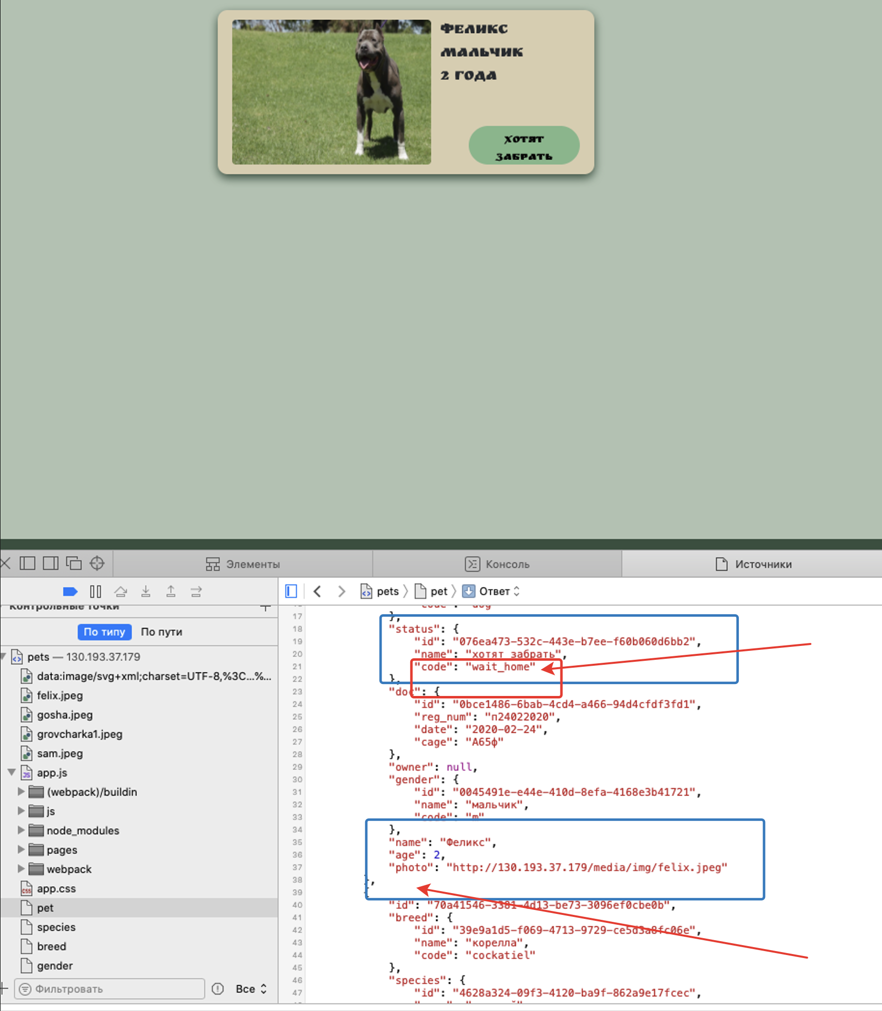 в запросе GET: status_code=at_home в источниках pets: status_code=wait_home У Феликса и Мухтара в источниках pets нет статуса!
BR-007 | Выпадающий список видов животных в поле "Вид животного" не соответствует карточкам питомцев | High | Открыть сайт “Дом питомца” http://130.193.37.179/ в браузере | 1. Навести курсор мыши на поле ввода данных "Вид животного" 2. Кликнуть по полю ввода данных "Вид животного" | ОР: Открывается выпадающий список для сортировки по виду животного, соответствующий питомцам в приюте. ФР: В списке присутствуют не нужные фильтры, задвоенные фильтры, необходимые фильтры присутствуют не в полном объеме (собака, попугай). | 1. MacOS Catalina Версия 10.15.7 2. Яндекс.Браузер. Версия 22.9.1.1081 (64-bit) | 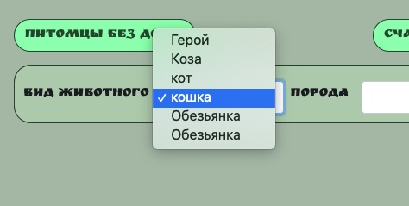
BR-008 | Выпадающий список видов животных в поле "Порода" не соответствует карточкам питомцев | High | Открыть сайт “Дом питомца” http://130.193.37.179/ в браузере | 1. Навести курсор мыши на поле ввода данных "Порода" 2. Кликнуть по полю ввода данных "Порода" | ОР: Открывается выпадающий список для сортировки по породе животного, соответствующий питомцам в приюте. ФР: В списке присутствуют не нужные фильтры, задвоенные фильтры, необходимые фильтры присутствуют не в полном объеме (сибирская кошка). | 1. Windows 11 Pro 22H2 2. Opera Версия:92.0.4561.21 | 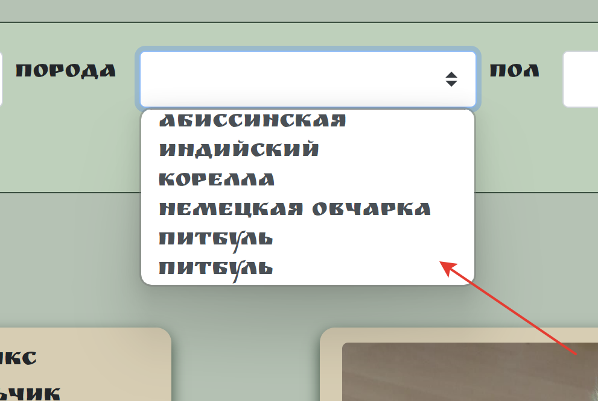
BR-009 | Выпадающий список видов животных в поле "Пол" не соответствует карточкам питомцев | High | Открыть сайт “Дом питомца” http://130.193.37.179/ в браузере | 1. Навести курсор мыши на поле ввода данных "Пол" 2. Кликнуть по полю ввода данных "Пол" | ОР: Открывается выпадающий список для сортировки по полу (мальчик, девочка) ФР: В списке присутствуют не нужные фильтры | 1. Windows 11 Pro 22H2 2. Mozilla Firefox Версия: 106.0.1 (64 бита) | 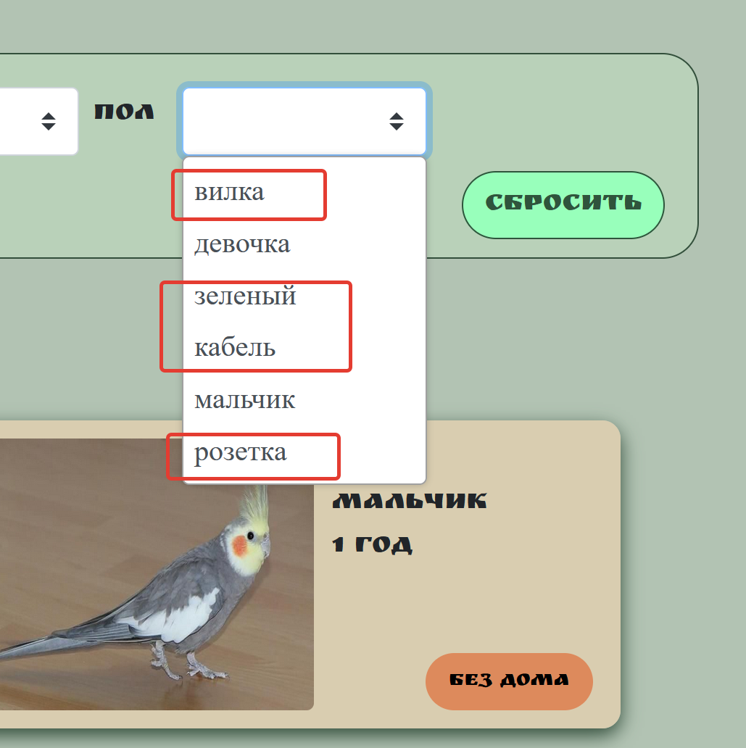
BR-003 | Поисковая строка в шапке справа осуществляет поиск питомцев не по всем ключевым словам | High | Открыть сайт “Дом питомца” http://130.193.37.179/ в браузере | 1. Навести курсор мыши в шапке справа на поисковую строку "Найти питомца" и кликнуть по нему 2. Ввести ключевое слово для поиска | ОР: Система осуществляет поиск питомцев по сайту. На странице отображаются все карточки питомцев сооветствующие введенному ключевому слову ФР: Поиск питомцев осуществляется выборочно, не все питомцы отображаются по ключевому слову. | 1. Windows 11 Pro 22H2 2. Opera Версия:92.0.4561.21 | Ссылка на скринкаст: https://www.loom.com/share/e34460511b304499a9ee484adbe5e2d0
BR-020.1 | Ссылка соцсети Instagram в футере страницы справа не работает (отсутствует) | High | Открыть сайт “Дом питомца” http://130.193.37.179/ в браузере | 1. Навести курсор в подвале страницы на "Иконку Instagram" 2. Кликнуть на "Иконку Instagram" | ОР: В новой вкладке браузера открывается страница "Дом питомца" соцсети Instagram ФР: Ссылка не работает (отсутствует) | 1. Windows 11 Pro 22H2 2. Mozilla Firefox Версия: 106.0.1 (64 бита) | В DevTools нет ссылок перехода на страницы соцсетей: <div class="shared-icon"><div class="instagram icon"></div> <div class="tik-tok icon"></div> <div class="youtube icon"></div> <div class="telegram icon"></div></div>
BR-010 | Система не выдает сообщение об ошибке после ввода отрицательных значений в поле "Возраст" | High | Открыть сайт “Дом питомца” http://130.193.37.179/ в браузере | 1. Навести курсор мыши на поле "Возраст" и нажать на него 2. Нажать на кнопку прокрутки "Вниз" в поле "Возраст" 3. Ввести с помощью клавиатуры отрицательное значение "-1" | ОР: Система не дает ввести отрицательное значение, появляется сообщение об ошибке ввода данных ФР: Система дает ввести отрицательное значение | 1. MacOS Catalina Версия 10.15.7 2. Safari Версия: 15.6.1
BR-013 | Авторизационные поля для ввода данных в окне "Приютить питомца" не понятны и расположены в неправильном порядке | Low | Страница сайта “Дом питомца” http://130.193.37.179/app/pets/70a41546-3381-4d13-be73-3096ef0cbe0b открыта в браузере | 1. Навести курсор мыши на кнопку "Приютить" 2. Кликнуть на кнопку "Приютить" | ОР: Поля авторизации понятны и расположены в правильном порядке. ФР: Поля не понятны и расположены в неправильном порядке. | 1. Windows 11 Pro 22H2 2. Mozilla Firefox Версия: 106.0.1 (64 бита) | 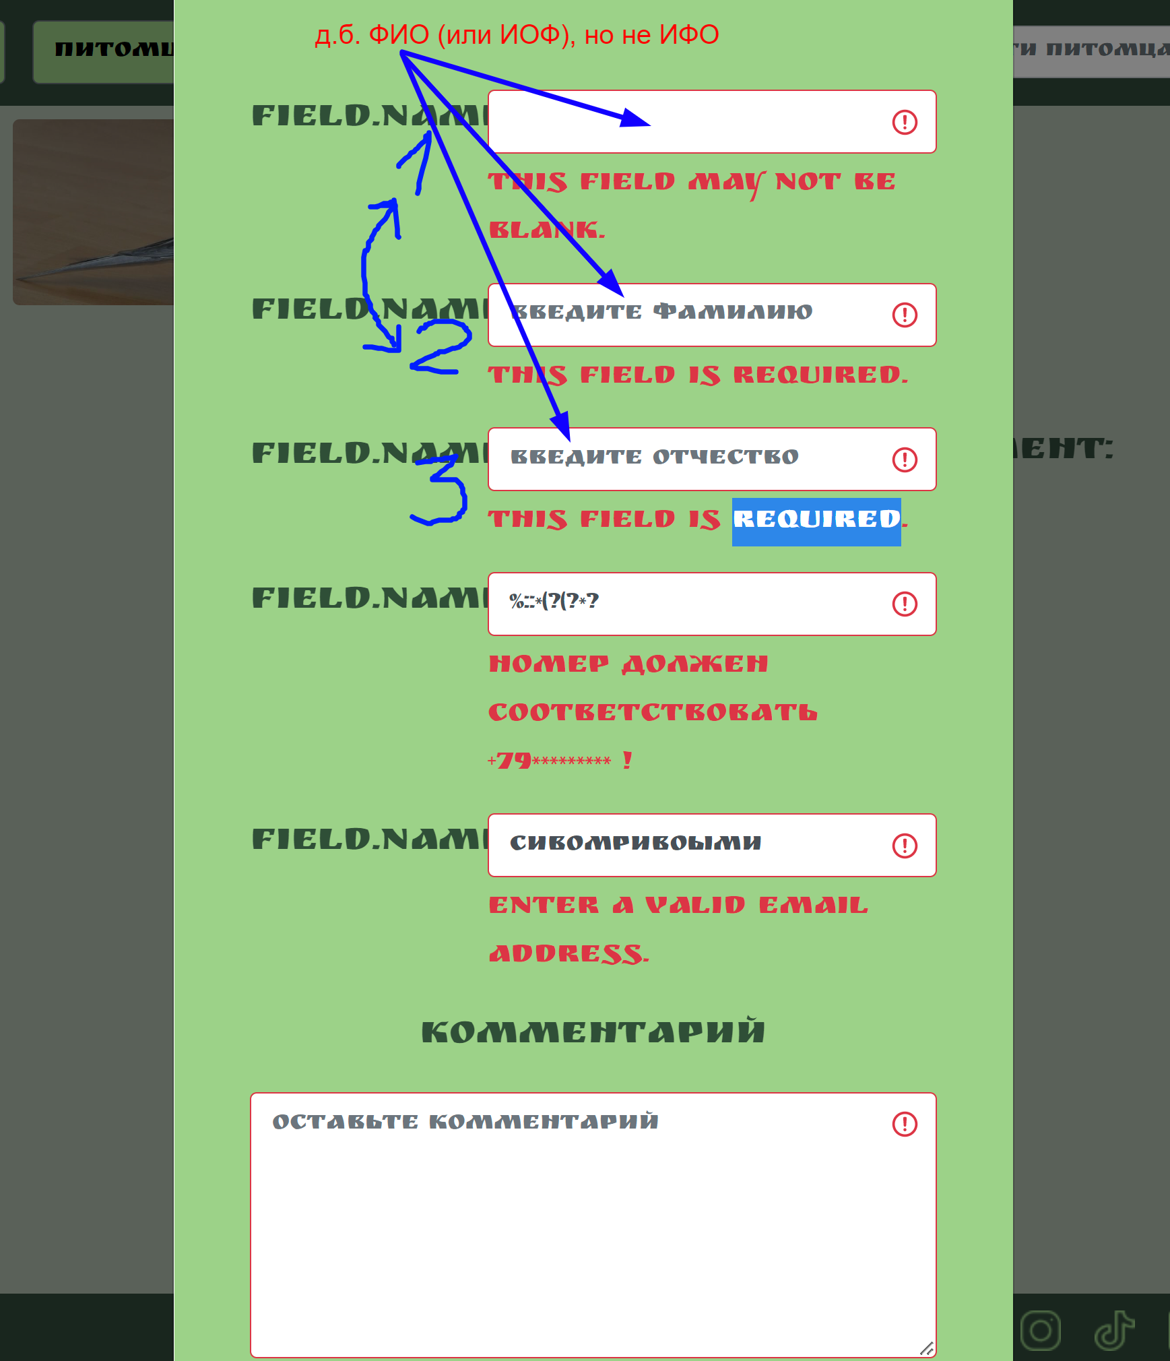 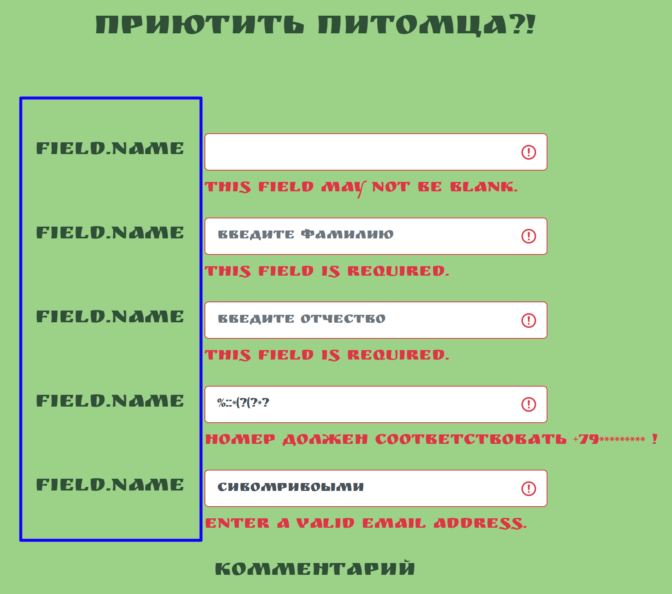 Поля 1."Фамилия", 2."Имя", 3."Отчество" должны быть расположены в порядке 123 или 231 Описание полей не понятны пользователю
BR-014 | Язык текстовых сообщений в разных полях окна "Приютить питомца" различается | Low | Страница сайта “Дом питомца” http://130.193.37.179/app/pets/70a41546-3381-4d13-be73-3096ef0cbe0b открыта в браузере | 1. Навести курсор мыши на кнопку "Приютить" 2. Кликнуть на кнопку "Приютить" | ОР: Язык текстовых сообщений в разных полях окна "Приютить питомца" одинаковый, в одном стиле и формате ФР: Язык текстовых сообщений в разных полях окна "Приютить питомца" различается | 1. Windows 11 Pro 22H2 2. Mozilla Firefox Версия: 106.0.1 (64 бита) | 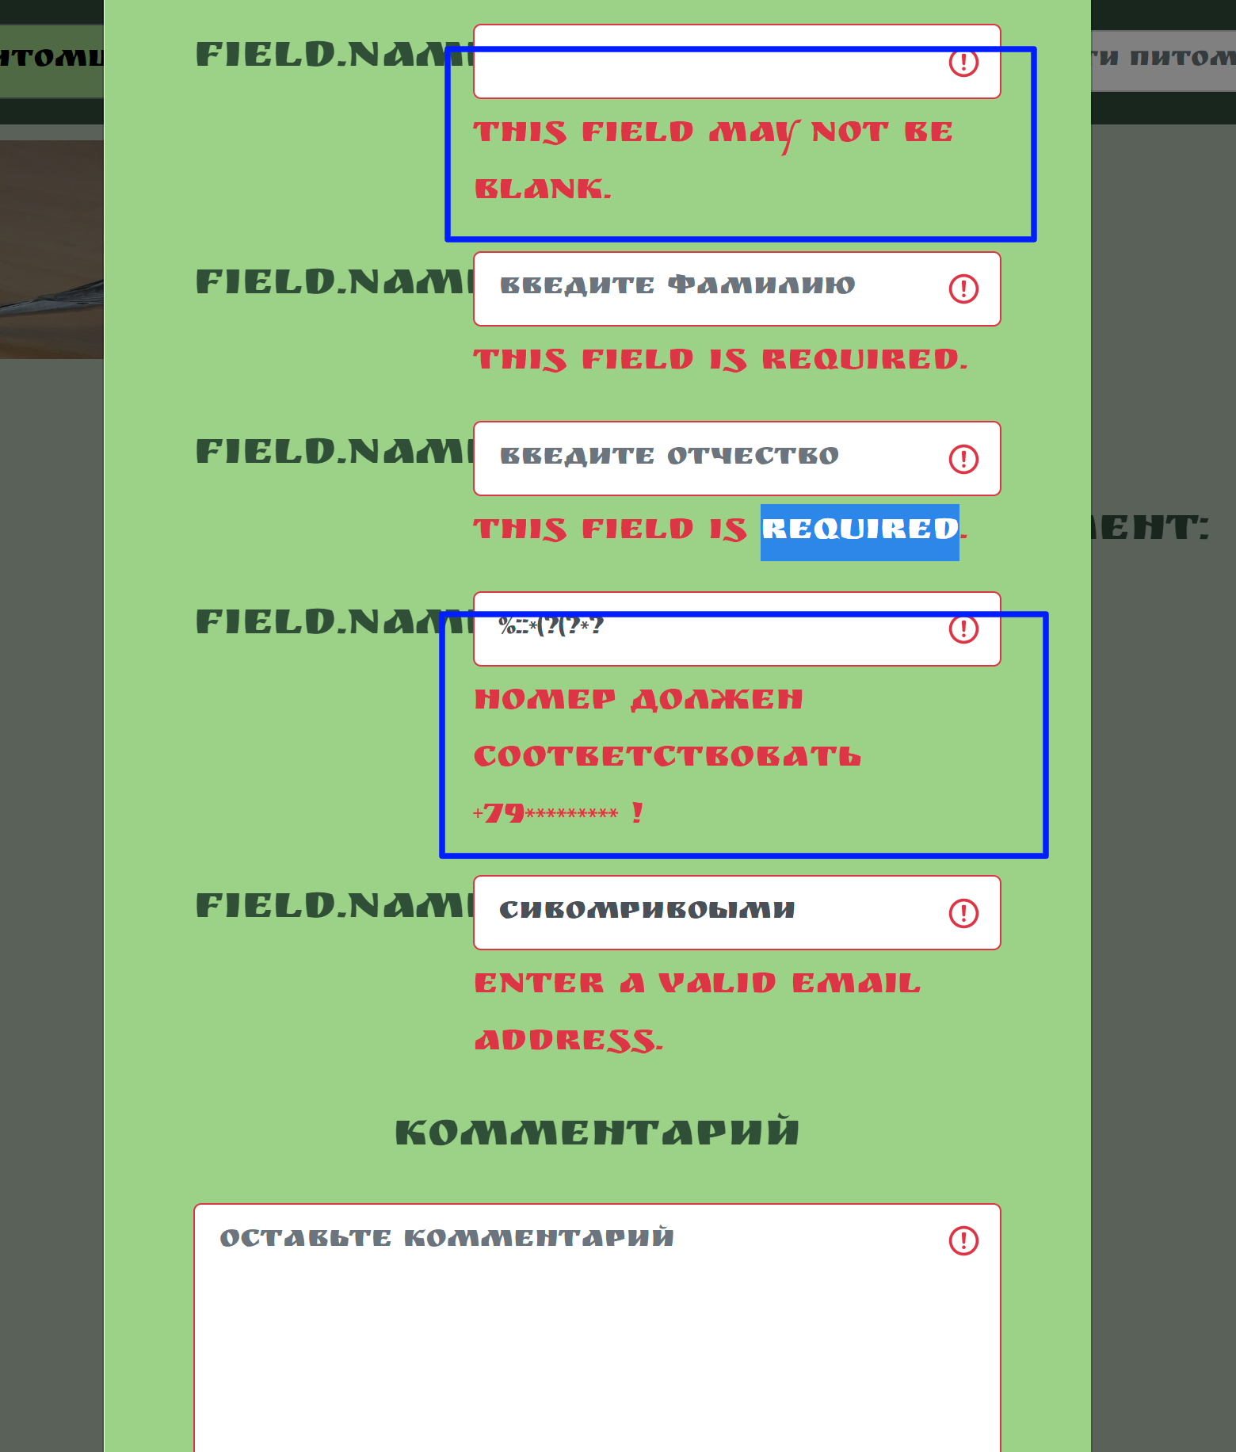
BR-015 | Система не выдает ошибку на ввод в текстовые авторизационные поля чисел, спецсимволов, пробелов | Medium | Страница сайта “Дом питомца” http://130.193.37.179/app/pets/70a41546-3381-4d13-be73-3096ef0cbe0b открыта в браузере | 1. Навести курсор мыши на кнопку “Приютить” в центре страницы и кликнуть на нее 2. В открывшемся окне в поле "Имя" ввести число 3. В поле "Фамилия" ввести спецсимволы 4. В поле "Отчество" ввести "пробел" 5. Поле "Комментарий" оставить не заполненным, нажать на кнопку "Да" | ОР: Система не дает ввести в текстовые поля числа, спецсимволы, пробелы. На каждом шаге поле подсвечивается красным цветом, появляется сообщение об ошибке ввода данных ФР: Система дает ввести некорректные значения, информация об ошибке ввода данных появляется лишь после нажатия на кнопку "Да" | 1. Windows 11 Pro 22H2 2. Mozilla Firefox Версия: 106.0.1 (64 бита) | 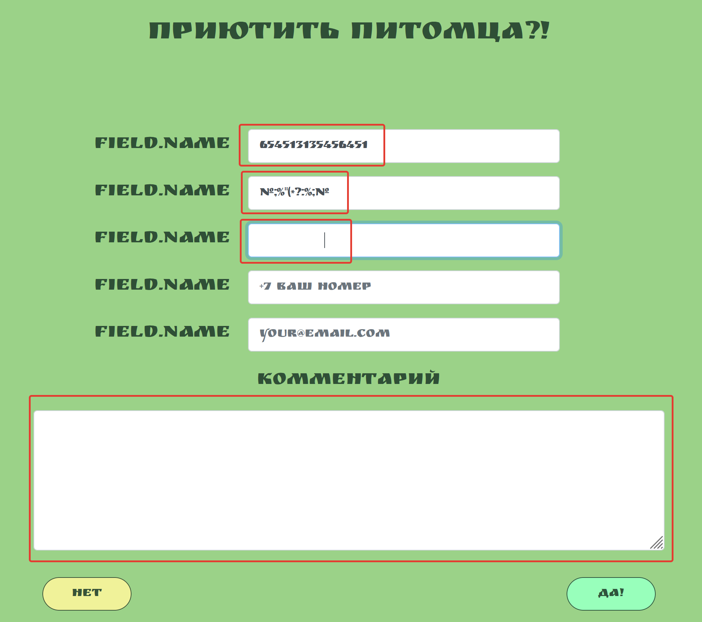
BR-016 | Система не выдает ошибку на ввод в числовое авторизационное поле "Номер телефона" букв, спецсимволов, пробелов | Medium | Страница сайта “Дом питомца” http://130.193.37.179/app/pets/70a41546-3381-4d13-be73-3096ef0cbe0b открыта в браузере | 1. Навести курсор мыши на кнопку “Приютить” в центре страницы и кликнуть на нее 2. В открывшемся окне в поле "Номер телефона" ввести буквенные значения 3. Очистить поле DELETE, ввести спецсимволы 4. Очистить поле DELETE, ввести "пробел" | ОР: Система не дает ввести в числовое поле буквы, спецсимволы, пробелы. Поле подсвечивается красным цветом, появляется сообщение об ошибке ввода данных ФР: Система дает ввести некорректные значения, информация об ошибке ввода данных появляется лишь после нажатия на кнопку "Да" | 1. Windows 11 Pro 22H2 2. Mozilla Firefox Версия: 106.0.1 (64 бита) | 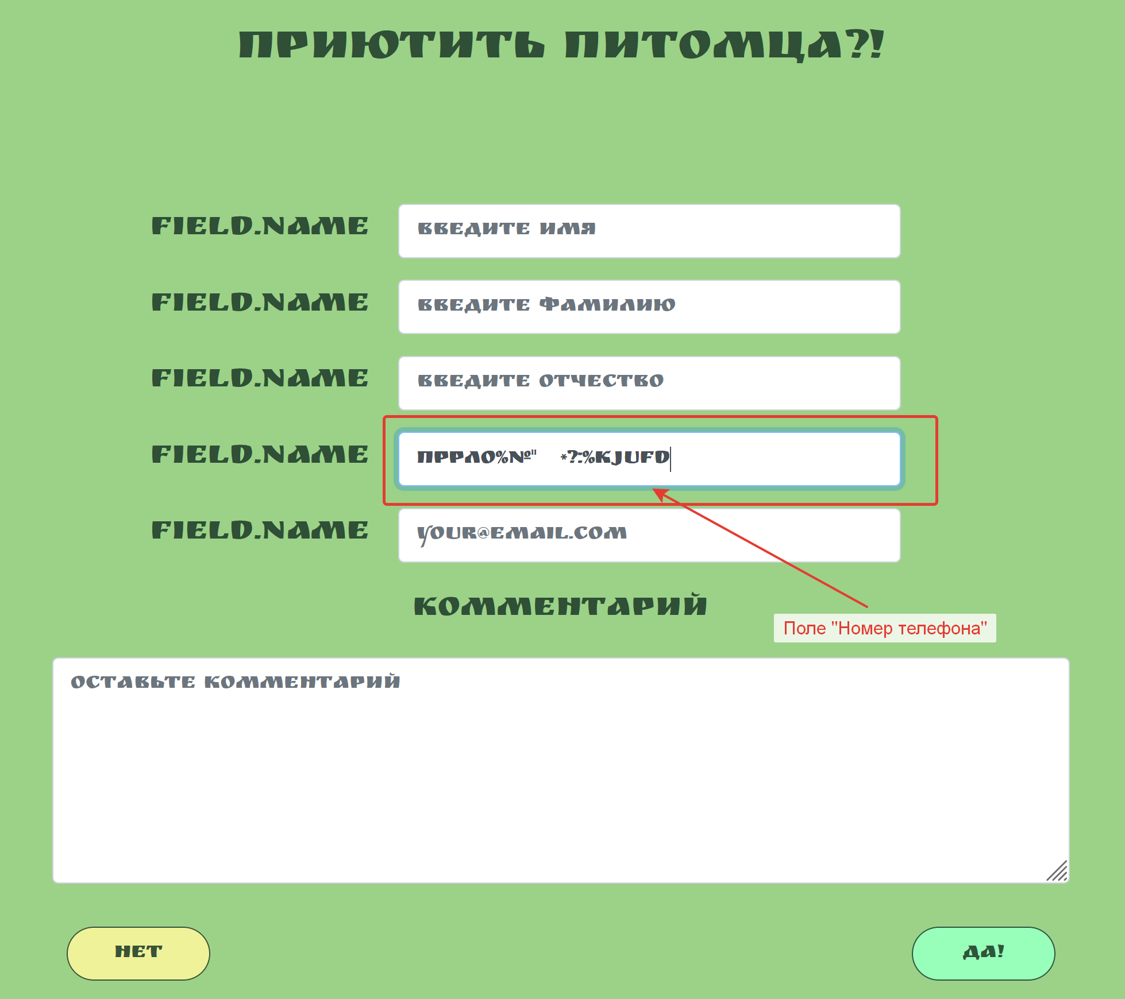
BR-017 | Система не выдает ошибку на ввод не верного формата в поле "Email" | Medium | Страница сайта “Дом питомца” http://130.193.37.179/app/pets/70a41546-3381-4d13-be73-3096ef0cbe0b открыта в браузере | 1. Навести курсор мыши на кнопку “Приютить” в центре страницы и кликнуть на нее 2. В открывшемся окне в поле "Email" ввести любые значения, не соответствующие формату *@.* 3. Кликнуть мышкой на другом поле | ОР: Поле подсвечивается красным цветом, появляется сообщение об ошибке ввода данных ФР: Информация об ошибке ввода данных появляется лишь после нажатия на кнопку "Да" | 1. Windows 11 Pro 22H2 2. Mozilla Firefox Версия: 106.0.1 (64 бита) | 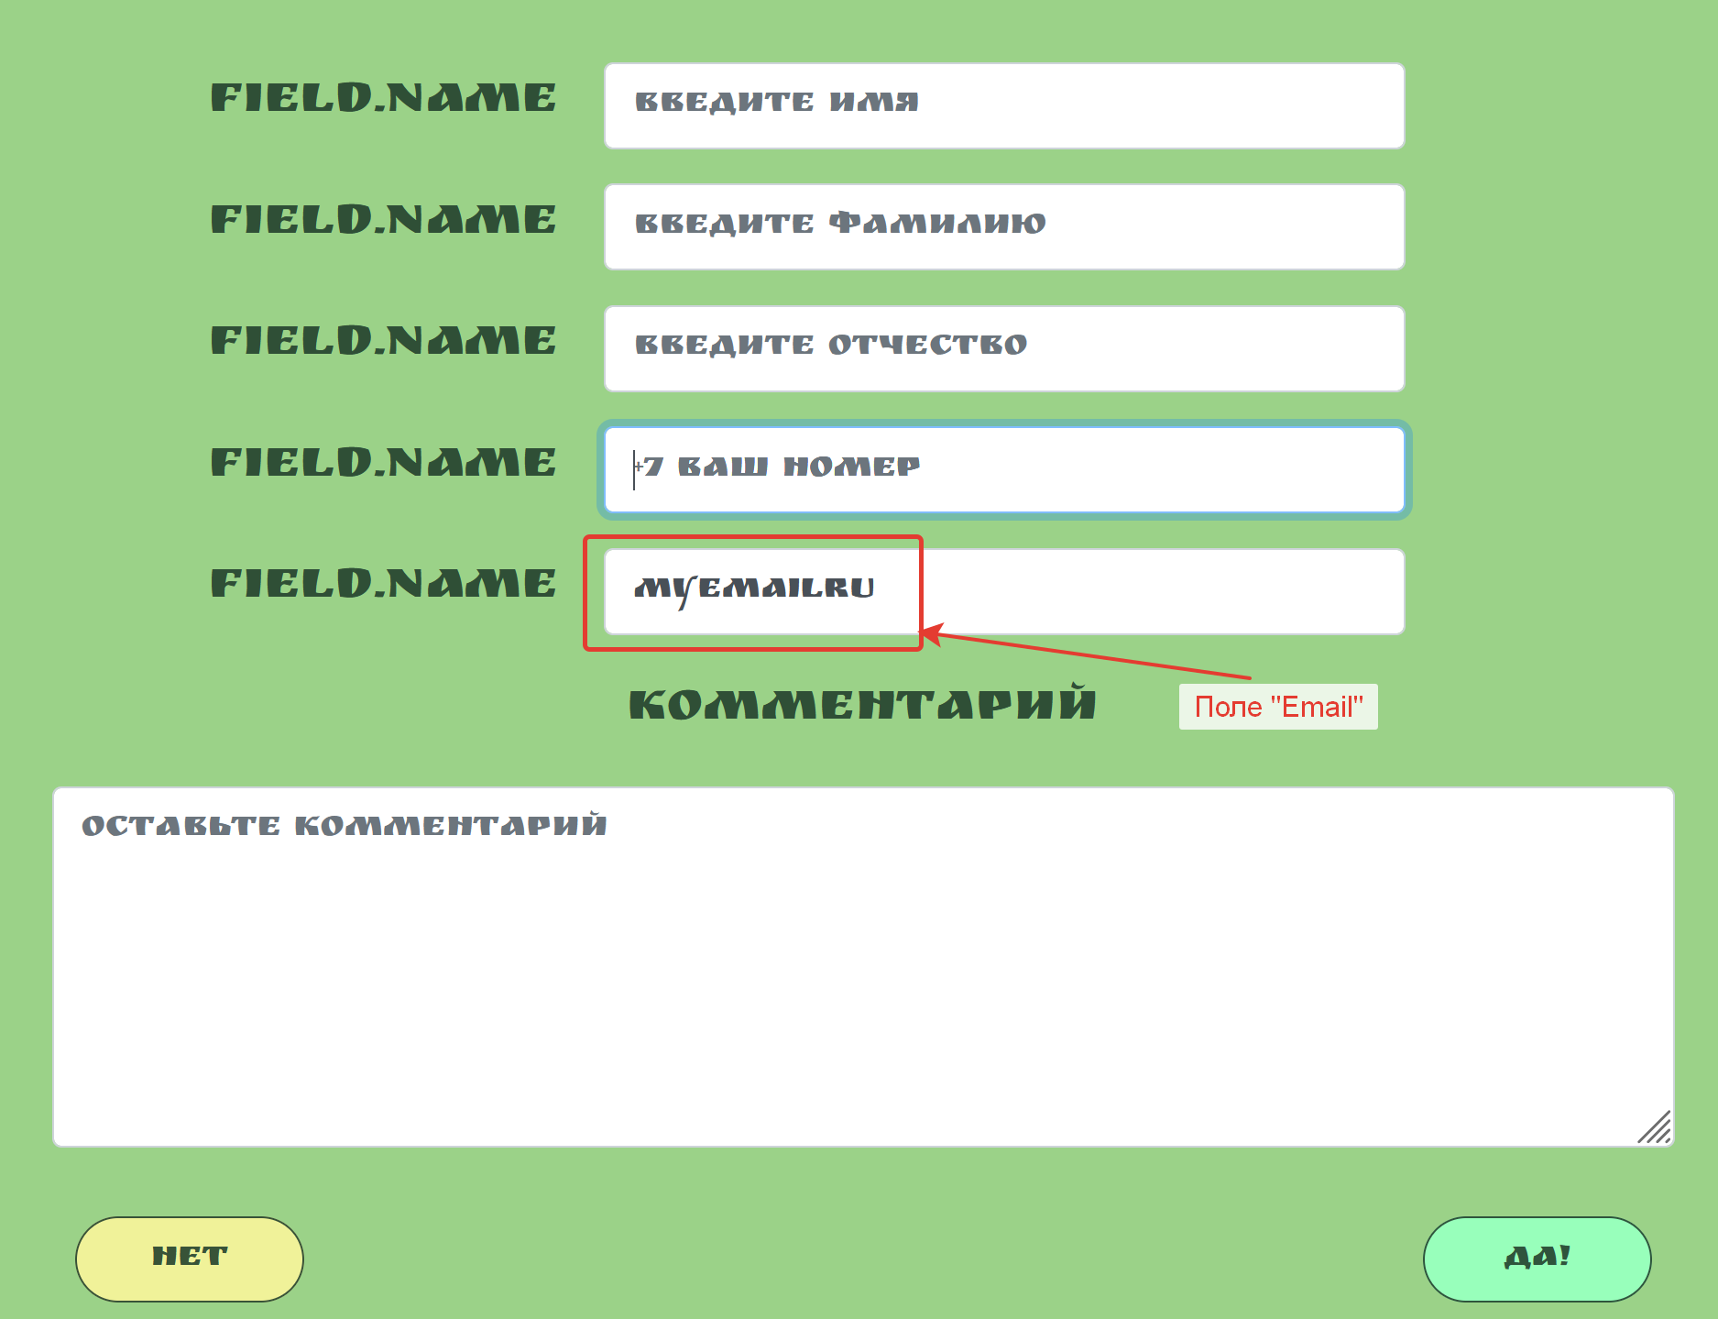
BR-021 | Шрифт в выпадающих списках полей фильтрации не поддерживает браузер Mozilla Firefox | Low | Открыть сайт “Дом питомца” http://130.193.37.179/ в браузере | 1. Навести курсор мыши на любое поле ввода данных в контенте страницы 2. Кликнуть по полю ввода данных | ОР: Открывается выпадающий список для сортировки, шрифт текста соответствует общему дизайну. ФР: Браузер Mozilla Firefox отображает шрифт иначе, чем другие браузеры | 1. Windows 11 Pro 22H2 2. Mozilla Firefox Версия: 106.0.1 (64 бита) | Ссылка на скринкаст: https://www.loom.com/share/60581e530f0c4a76a4bc786160f66027
BR-022 | Фото питомцев в карточках и на личных страницах питомцев выглядят по-разному | Low | Открыть сайт “Дом питомца” http://130.193.37.179/ в браузере | 1. Навести курсор мыши на карточку питомца "Мухтар” в теле страницы справа 2. Кликнуть на фото карточки питомца "Мухтар” | ОР: Фото на карточке питомца и на личной странице "Мухтара" выглядят одинаково ФР: Фото на карточке питомца выглядит сплющенным, на личной странице "Мухтара" фото вытянуто | 1. Windows 11 Pro 22H2 2. Яндекс. Браузер. Версия 22.9.1.1094 | 